Hoja1
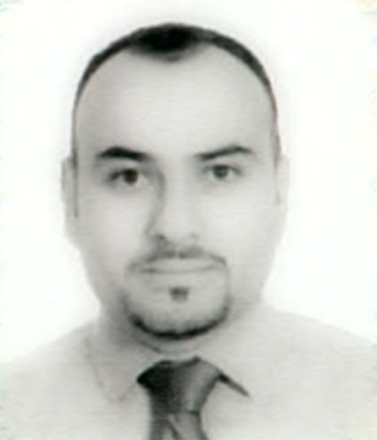
Ficha Curricular

Estado: | Chihuahua

Fecha de Elaboración: |  | 28 | 4 | 2017
 |  | dia | mes | año

Datos Personales:
 | Nombre: | JOSE RICARDO URBINA NAJERA
 | R. F. C. | UINR751105RYA
 | C. U. R. P. | UINR751105HCHRJC03
 | Domicilio: | REP. DE COLOMBIA #173, COL. CTM
 |  |  | 31510
 | Teléfono:
 | Casa: | 625 | 582 5230
 |  | lada
 | Celular: | 625 | 122 1438
 |  | lada
 | Oficina: | 625 | 581 3138
 |  | lada
 | Correo Electrónico
 | Institucional: | cbtis117.escolares@dgeti.sems.gob.mx
 | Personal: | urbina@e-studio.com.mx

 | Fecha de ingreso
 | A la SEP: | 16 | 8 | 2011
 |  | dia | mes | año
 | A la DGETI: | 16 | 8 | 2011
 |  | dia | mes | año

 | CLAVE(S) PRESUPUESTAL(ES): (25 posiciones incluyendo el espacio y el punto) |  |  | 110072702 E452305.0271101
 |  |  |  | 110072702 E452305.0273523
 |  |  |  | 110072702 E452309.0270409

 | Num. de Plantel (SEO, CETis, CBTis): |  |  | CBTis 117

 | Fecha de Nombramiento: |  |  | 12 | 9 | 2014
 |  |  |  | dia | mes | año

 | Licenciatura
 | Nombre: | INGENIERO EN SISTENAS COMPUTACIONALES
 | Especialidad:
 | Institución: | INSTITUTO TECNOLOGICO DE CHIHUAHUA II
 | Ubicación: | Av. de las Industrias #11101, Complejo Industrial Chihuahua
 | Periodo de estudios | 1994-1999
 | Documento obtenido: | Título a nivel Licenciatura

 | Posgrado:
 | Nombre:
 | Especialidad:
 | Institución:
 | Ubicación:
 | Periodo de estudios
 | Documento obtenido:

Cursos de la Reforma Integral de EMS:

Manejo de las herramientas de OFICCE

Nivel de dominio: |  | Avanzado

Experiencia Laboral:

Describir los 3 últimos cargos desempeñados, iniciando por el actual y continuando con los inmediatos anteriores, especificando para cada uno de ellos los siguientes datos.

 | Cargo 1 | JEFA DEL DEPARTAMENTO SERVICIOS ESCOLARES TURNO MATUTINO
 | Institución | CBTIS 117
 | Periodo en el cargo |  | 1 Febrero al 15 Julio de 201
 | Fecha de Inicio: |  | 1 | 2 | 17
 |  |  | dia | mes | año
 | Fecha de conclusión: |  | 15 | 7 | 17
 |  |  | dia | mes | año
 | Funciones: | La aplicación de las normas, la emisión de la información y la expedición de documentos de certificación; La entrega en tiempo y forma de la documentación correspondiente a los procesos de inscripción, reinscripción, acreditación, certificación y titulación, según lo establezca el calendario que para tal efecto emita el área central de servicios escolares de la unidad administrativa o institución educativa, y Cuidar que se cumpla plenamente el derecho a la educación, así como la efectiva igualdad en oportunidades de acceso y permanencia del alumno en los servicios educativos.

 | Logros: | Acceso a programas federales para atraer recursos al plantel (PIEMS 2013, PAAGES 2014 Y 2015), específicamente el piems 2013, la construcción de 4 aulas didácticas y un taller de electrónica.

 | Cargo 2 | DOCENTE
 | Institución | CBTIS 117
 | Periodo en el cargo |  | 2011 - 2017
 | Fecha de Inicio: |  | 16 | 8 | 2011
 |  |  | dia | mes | año
 | Fecha de conclusión:
 |  |  | dia | mes | año
 | Funciones: | Las que especifica el manual de trabajo de DGETI

 | Logros: | Responsable de 19 horas semanales de asignaturas en el área de electrónica, Soporte Técnico, informática y Programación . Presidente de Academia de Programación.

 | Cargo 3
 | Institución
 | Periodo en el cargo
 | Fecha de Inicio:
 |  |  | dia | mes | año
 | Fecha de conclusión:
 |  |  | dia | mes | año
 | Funciones:

 | Logros:

 | Principales Logros como Director (solo lo obtenido en su gestion)
 | 1.-Reconocimientos y premios obtenidos

 | 2.- Academicos (Enlace, SNB, SIGEEMS, Etc.)

 | 3.-Gestión Escolar (con Autoridades y Otros)

 | 4.- Vinculación (Convenios, Estadias, % de colocación en el Sector Productivo, etc.)

 | 5.- Administrativos (Optimización del Gasto)

 | 6.- Infraestructura (Aulas, Talleres, Laboratorios , Bardas, Otros)

 | 7.- Equipamiento (Equipos de computo, Material de laboratorio, Maquinaria y Equipo)

 | 8.- Otros

Retos:
 | 1.- A corto plazo (120 dias)

 | 2.- A mediano plazo (12 meses)

 | 3.- A largo plazo (fin de su gestión)

Observaciones: | Titular

